中国银行
中国银行电子银行个人服务转账汇款费率表
2012-07-04
服务名称 | 交易类型 | 收费标准（优惠活动公告请点击这里）
中行电子银行个人服务 | 国内跨行汇款（中行与他行间跨行汇款） | 人民币0.5元手续费＋人民币电子汇划费
 | 中行内跨省人民币实时转账（银行卡与存折间转账、存折与存折间转账、私对公转账）
 | 中行内跨省人民币实时转账（银行卡间转账） | 以借记卡为转出账户：按转账金额的0.06%，最低1元/笔，最高12元/笔。
 |  | 以准贷记卡为转出账户：转出金额的万分之0.2，最低人民币1元/笔，最高人民币30元/笔。
 | 中行内跨省外币实时转账 | 转账金额的1‰，最高200元/笔。
 | 跨境汇款（电汇） | 汇款金额的1‰，最低收取50元/笔，最高收取260元/笔；另收电讯费,港澳台地区人民币80元/笔,非港澳台地区人民币150元/笔。
 | 密码汇款 | 按转账金额的0.06%，最低1元/笔，最高12元/笔。
备注：
1、以上具体收费标准可能会因地区差异而在各地区有所不同，请以当地分行公告的收费标准为准。
2、深圳市分行个人网银及手机银行的转账汇款费率自2011年9月12日起执行全国统一标准，但深圳同广东地区的转账视为跨省转账。
3、中银财互通汇至境外交易汇出的收费标准同我行跨境汇款，汇至境内交易相关收费标准请见中国银行（香港）有限公司公告，详情请点击这里。

附表：人民币电子汇划费收费标准
 | 汇划金额 | 收费标准
 | 1万元以下（含1万元） | 5元/笔
 | 1万元以上—10万元 | 10元/笔
 | 10万元以上—50万元 | 15元/笔
 | 50万元以上—100万元 | 20元/笔
 | 100万元以上 | 按汇划金额的万分之零点二收取，最高不超过200元

附表备注：
1、邮电部门规定的邮电费附加，由银行按附加标准向客户收取。
2、根据客户书面委托，保证在2小时内资金到账的加急业务，以上述规定收费标准为基数加收30%。
3、汇划财政金库、救灾、抚恤金等款免收电子汇划费；汇划职工工资、退休金、养老金等，每笔收取2元。
4、如当地政府部门、人民银行另有规定，按当地政府部门及人民银行标准执行。

中行网银异地跨行转账的手续费怎么算？
 | 中行执行人民银行的大小额支付系统，一万元以下是5.5元，一万到十万是10.5元，10万到50万是15.5元。

 | 我想从江苏盐城 的中国银行网银 转账给 江苏常州 的中国银行，手续费是怎么算的，如果转账4000和7000，手续费分别是多少，如果是ATM取款呢，手续费大概多少?求高手解答...
 | 同省转不同城市免费，不同省和跨行是一万以下网银转款是5.5，一万到十万是10.5依次类推啊，ATM单笔1%收费，50封顶，那么4000就是40，7000就是50，建议你在网银上转
 | 网银省内转账是免费的，ATM取现省内异地是每笔6元，跨省是每笔10元
 | 建议网银转，便宜。我跨省跨行转1万，手续费5块5，供你参考！
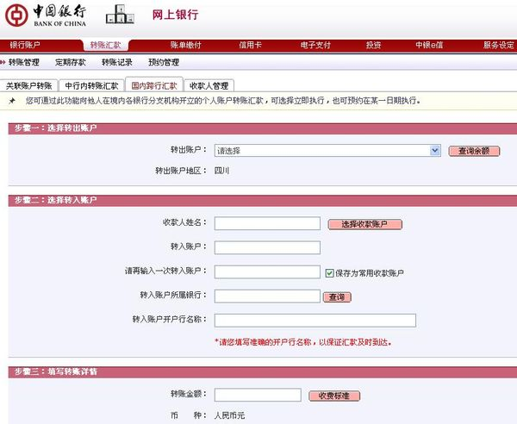

 | 中国银行信用卡分为长城品牌和中银品牌两种卡，长城品牌的卡片有一个“目标使用地”，在该目标使用地内，任何的存、取、转都是免手续费的（我指的当然是没有跨行），出了该目标使用地，任何的存取转都是有手续费的，该目标使用地，一般默认为申请卡时所在的省。
 | 中银品牌的信用卡，特点为在全国各地任意中行网点柜台或存款机，存入现金都是免手续费的，但全国所有地点，包括不跨行的情况下，取现都是有手续费的，包括你取自己多存入的钱。

